ACTA EJECUTIVA
 |  | ACTA DE REUNION EJECUTIVA
 |  | DOCUMENTOS DE REFERENCIA : DC-S-GC-02
Usuario | Externo |  | Asunto: |  | Reunión Virtual - Equipo de Investigación Aplicada |  |  |  | Fecha: | Jueves 30/03/2023,
 |  |  | Proceso |  | Fortalecimiento y Apoyo a la Gestión Estatal - Investigación Aplicada
X
 | Interno |  | Dependencia |  | Dirección de Fortalecimiento y Apoyo a la Gestión Estatal |  |  | Hora Inicio: | 16:00:00 | Hora Final: | 18:00:00

TEMAS TRATADOS
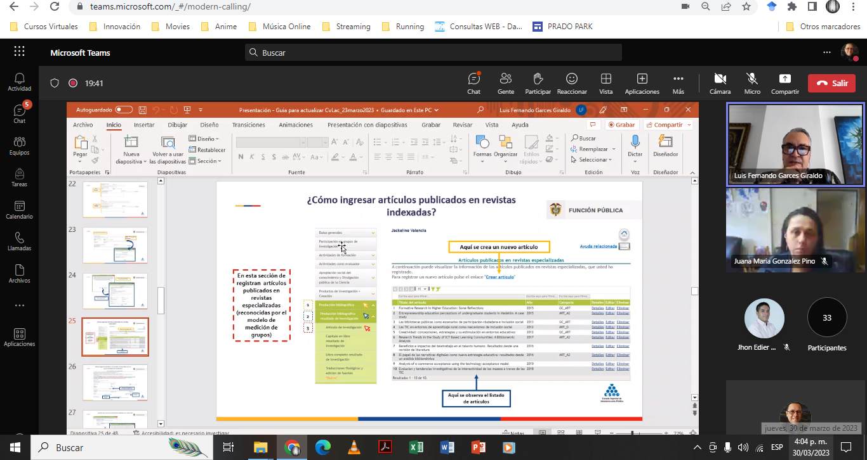 En el marco de la actividades de trabajo con la Subdirección Nacional de Investigaciones, se participa del segundo ciclo de formación en competencias investigativas para el grupo de semilleristas 2023. El equipo de trabajo participa de la segunda sesión: ¿Cómo actualizar el CvLac y visibilizar la producción académica en Minciencias?

COMPROMISOS |  |  |  |  |  |  |  | RESPONSABLES |  | FECHA DE CUMPLIMIENTO | FIRMA
Las definidas en la reunión |  |  |  |  |  |  |  | Todo el equipo

ASISTENTES
NOMBRES Y APELLIDOS |  |  |  | CARGO | DEPENDENCIA | FIRMA | NOMBRES Y APELLIDOS |  | CARGO | DEPENDENCIA | FIRMA
Lizet Johana Campos |  |  |  | Contratista | DFAGE |  | Luis Enrique Guerrero Ibarra |  | Estudiante | DFAGE
Ingrid Yadira Hernández Patino |  |  |  | Contratista | DFAGE |  | Cesar Andrés Rodríguez Rodríguez |  | Estudiante | DFAGE
Maily Dayanna Arias Kader |  |  |  | Contratista | DFAGE |  | Catalina Morales Limas |  | Estudiante | DFAGE
Xiomara Barrera Bernal |  |  |  | Contratista | DFAGE |  | Tania Jireth Morales Arias |  | Estudiante | DFAGE
Cristian Andrés Salazar |  |  |  | Contratista | DFAGE

